商品信息
COCO Living Space｜ins玻璃果汁杯冰美式咖啡杯气泡水奶茶饮品杯
来源：COCO_Living_Space_Shopee全量审计_持续更新.xlsx｜工作表：高销量商品｜Excel第74行｜商品ID：28856559980

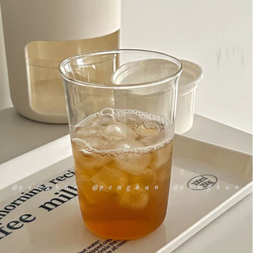
字段 | 内容 | 商品主图
序号 | 79
商品主图 | 见右侧嵌入主图
商品ID | 28856559980
商品中文名称 | ins玻璃果汁杯冰美式咖啡杯气泡水奶茶饮品杯
商品标题 | Instagram influencer-style glass cup — coffee cup, iced Americano latte cup, wine glass, cold-drink glass. Looks good with anything!
Shopee链接 | https://shopee.com.my/Instagram-influencer-style-glass-cup-%E2%80%94-coffee-cup-iced-Americano-latte-cup-wine-glass-cold-drink-glass.-Looks-good-with-anything!-i.115498741.28856559980
近月销量显示 | 6 Sold/Month
近月销量下限 | 6
列表价格显示 | RM15.02
列表最低价(MYR) | 15.02
列表评分 | 4.9
累计总销量显示 | 702 Sold
累计总销量下限 | 702
是否精确 | TRUE
详情价格显示 | RM15.02 Lower prices today
详情价(MYR) | 15.02
详情评分 | 4.9
评论覆盖 | partial
好评主题 | 有文字评论主要认可杯子外观好看、尺寸适中、总体质量与到货速度；部分买家明确表示包装完好。
差评/风险主题 | 1条有文字评论明确反馈包装保护不足、两只中有一只到货破损；另有2条评论几乎没有可用的产品信息，因此不能据此判断耐用性或长期使用表现。
图片来源URL | https://down-my.img.susercontent.com/file/sg-11134201-7rdyv-lybp51rdbjxm10@resize_w320_nl.webp
1688链接 | https://detail.1688.com/offer/993530015511.html?share_token=W30t7kC5lqXVBaGgOikFE5ROJ1DQCN76QZ9s0+XbG4muJZfxzWl9Dg%3D%3D&__share_id=61d36690-70e0-499e-ab35-dff806664aa4&rpg-cnt=share.offerDetail&offerId=993530015511&__zhi_token=bukZbUU30piab&spm=a262eq.8992535%2F20260805.5103953.0&forcePC=1785859865494
颜色/规格 | 默认
长宽高 | 8.4cm/8.4cm/12cm
重量(g) | 100
单个成本 | 4.50
单个运费 | 0.00
国内段总价 | 4.50
国际头程
总成本估算
利润估算
预计毛利率估算
3个成本
3个运费
国内段总价2
国际头程2
总成本估算2
利润估算2
预计毛利率估算2
5个成本
5个运费
国内段总价3
国际头程3
总成本估算3
利润估算3
预计毛利率估算3
8个成本
8个运费
国内段总价4
国际头程4
总成本估算4
利润估算4
预计毛利率估算4

